【様式１】地域連携活動実施状況報告書
様式１
 |  |  |  |  |  |  | 令和3年 |  | 4月 | 15日

就労継続支援Ａ型事業所における地域連携活動実施状況報告書

事業所名 |  | フォーライフ宇治 |  | 事業所番号 |  | 2611100344
住 所 |  | 京都府久世郡久御山町佐山新開地242平馬第2工場6 |  | 管理者名 |  | 八木 優
電話番号 |  | 0774-43-955 |  | 対象年度 |  | 令和3年度

地域連携活動の概要
＜活動内容＞ |  |  |  | ＜活動の様子＞
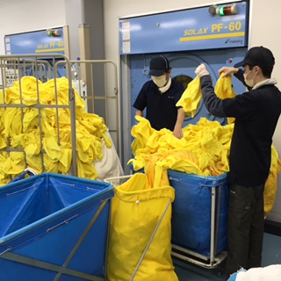
場所 | 場所 | 小山株式会社京都工場 宇治市槇島町目川26.1
 | 実施日程 | 日曜日以外の毎日
 | 内容 | 医療・介護用タオルのクリーニング仕上作業
 | 利用者数 | 常時20名以上が従事

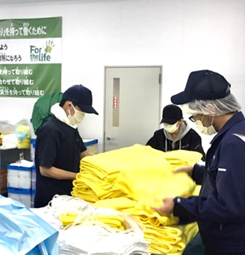
＜目的＞
 | 地域企業との一体的な生産事業であり、地域企業の課題でもある 労働者不足の解消に高貢献する。 安定的収益基盤を確保する。 地域企業内に 障がい者就労の理解を深める。

＜成果＞

 | 地域企業内で 安定的な労働力としての評価を得られた。
 | 利用者にとって 地域企業内での就労は励みになり、就労意欲に繋がった。 |  |  |  | 乾燥機からの取出し～検品～たたみ～梱包まで 一連の業務を請負い、 日産20,000点以上を出荷していた。
 | 小山㈱の経営上の都合により、3月末日にて 契約終了となった。

連携先の企業等の意見または評価

 | 労働力として 高く評価いただき、企業内の就労者理解も進んだ。
 | 今後の連携を期待されていたところながら、経営上の都合により 3月末日にて 契約終了となった。

連携先企業名 |  |  | 小山㈱ |  |  | 担当者名 |  | 藤田 圭

